상품제안서
40매 캡형물티슈 | 상품코드: S10932

 |  |  |  |  |  |  | 02-713-8555 | www.synergygift.co.kr
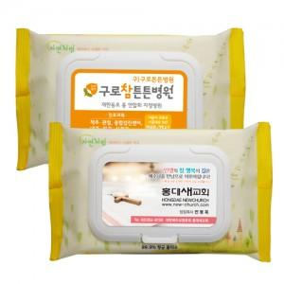

【상세/제작정보】 | 스티커인쇄후 캡에 부착

【인쇄/포장옵션】 | 스티커 / 비규격미포장

【공급단가】 | 수량 | 500~ | 1,000~ | 2,000~ | 3,000~ | 5,000~
*VAT별도 | 단가 | 980원 | 940원 | 910원 | 870원 | 850원

【상품 URL】 | https://www.synergygift.co.kr:443/src/goods_detail.php?gdno=12102

